mysql数据加工
 | 项目名称 | 项目编号 | 领取招标文件办法 | 客户名称 | 中标厂家 | 预算金额 | 中标金额 | 中标时间
存储过程 | zk_cgxmmc | zk_cgxmbh | zk_cgcglx | zk_cgkhmc | zk_cgzbcj | zk_cgysje | zk_cgzbje | zk_deal_date
配置表 | zk_cggic | zk_xmbhgic | zk_cglxgic | zk_khgic | zk_gic | zk_ysjegic | zk_zbjegic | zk_deal_date_rule
过程表 | zk_cgmc1 | zk_xmbhgsh1 | zk_cglxgsh1 | zk_khgsh1 | zk_zbgsh1 | zk_ysjegsh1 | zk_zbjegsh1 | zk_deal_date_process
结果表 | zk_cgmc | zk_xmbhgsh | zk_cglxgsh | zk_khgsh | zk_zbgsh | zk_ysjegsh | zk_zbjegsh | zk_deal_date

招投标数据提取操作步骤 | 每个字段主要是通过于规则表里获取所需字段前后的规则 在通过存储过程进行文本的截取
1.找到相应提取字段的存储过程

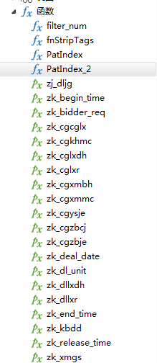

2.打开存储过程，修改要解析的表，如：bid_data

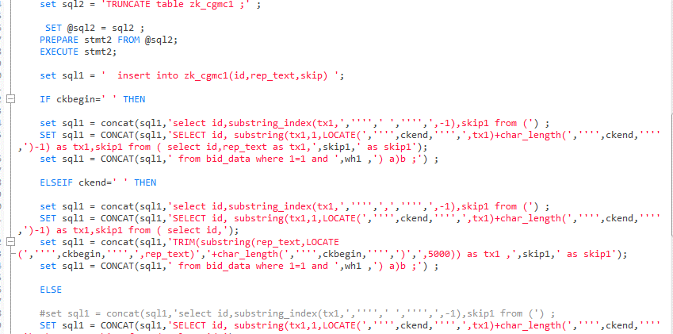

3.打开规则表，可在规则表根据文本修改规则，其中zt为0表示提取这条规则

4.运行存储过程，可将所需字段汇总到结果表

